1.1
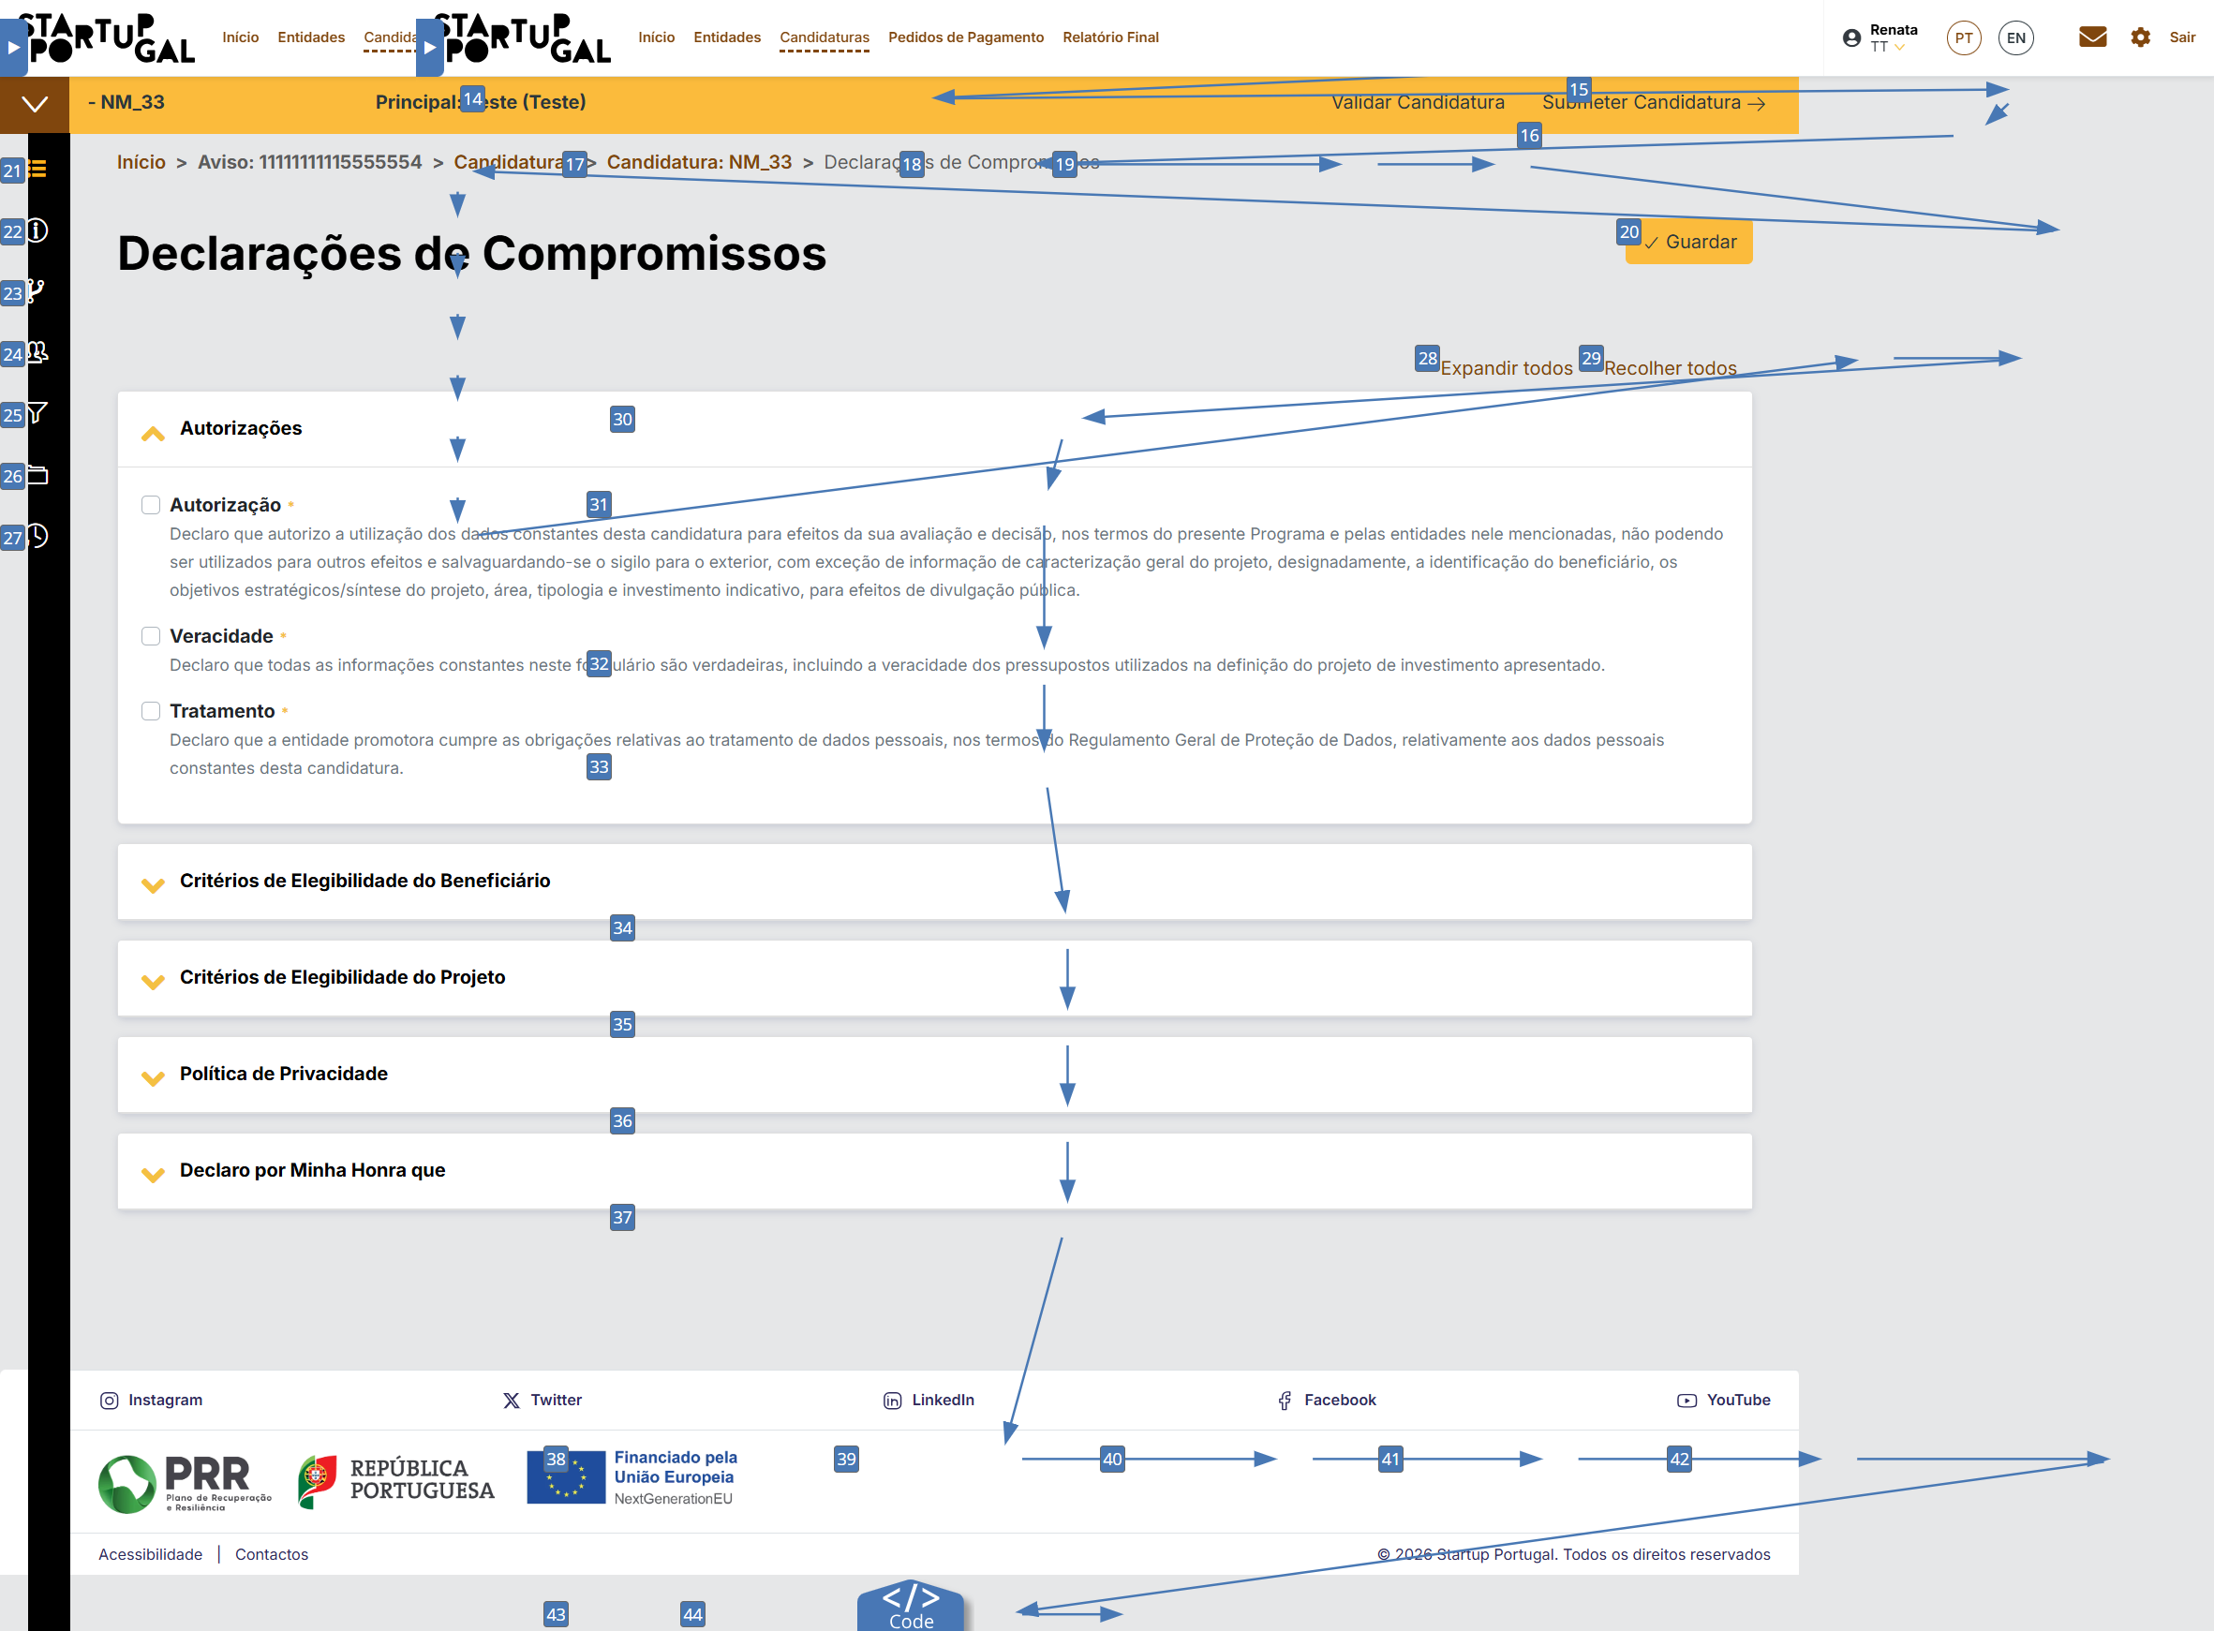
voltar à página inicial |  |  |  | 1 - FORMULÁRIOS
 | S | N | NA
 | x |  |  | 1.1 A sequência de tabulação entre campos segue a sequência de preenchimento
 |  |  |  | A ordem de tabulação por entre os campos deve corresponder à sequência normal de preenchimento do formulário.

 | Listagem de evidências
 |  |  |  |  | Notas:
 |  |  |  |  | Evidencias retiradas da ferramenta WAVE
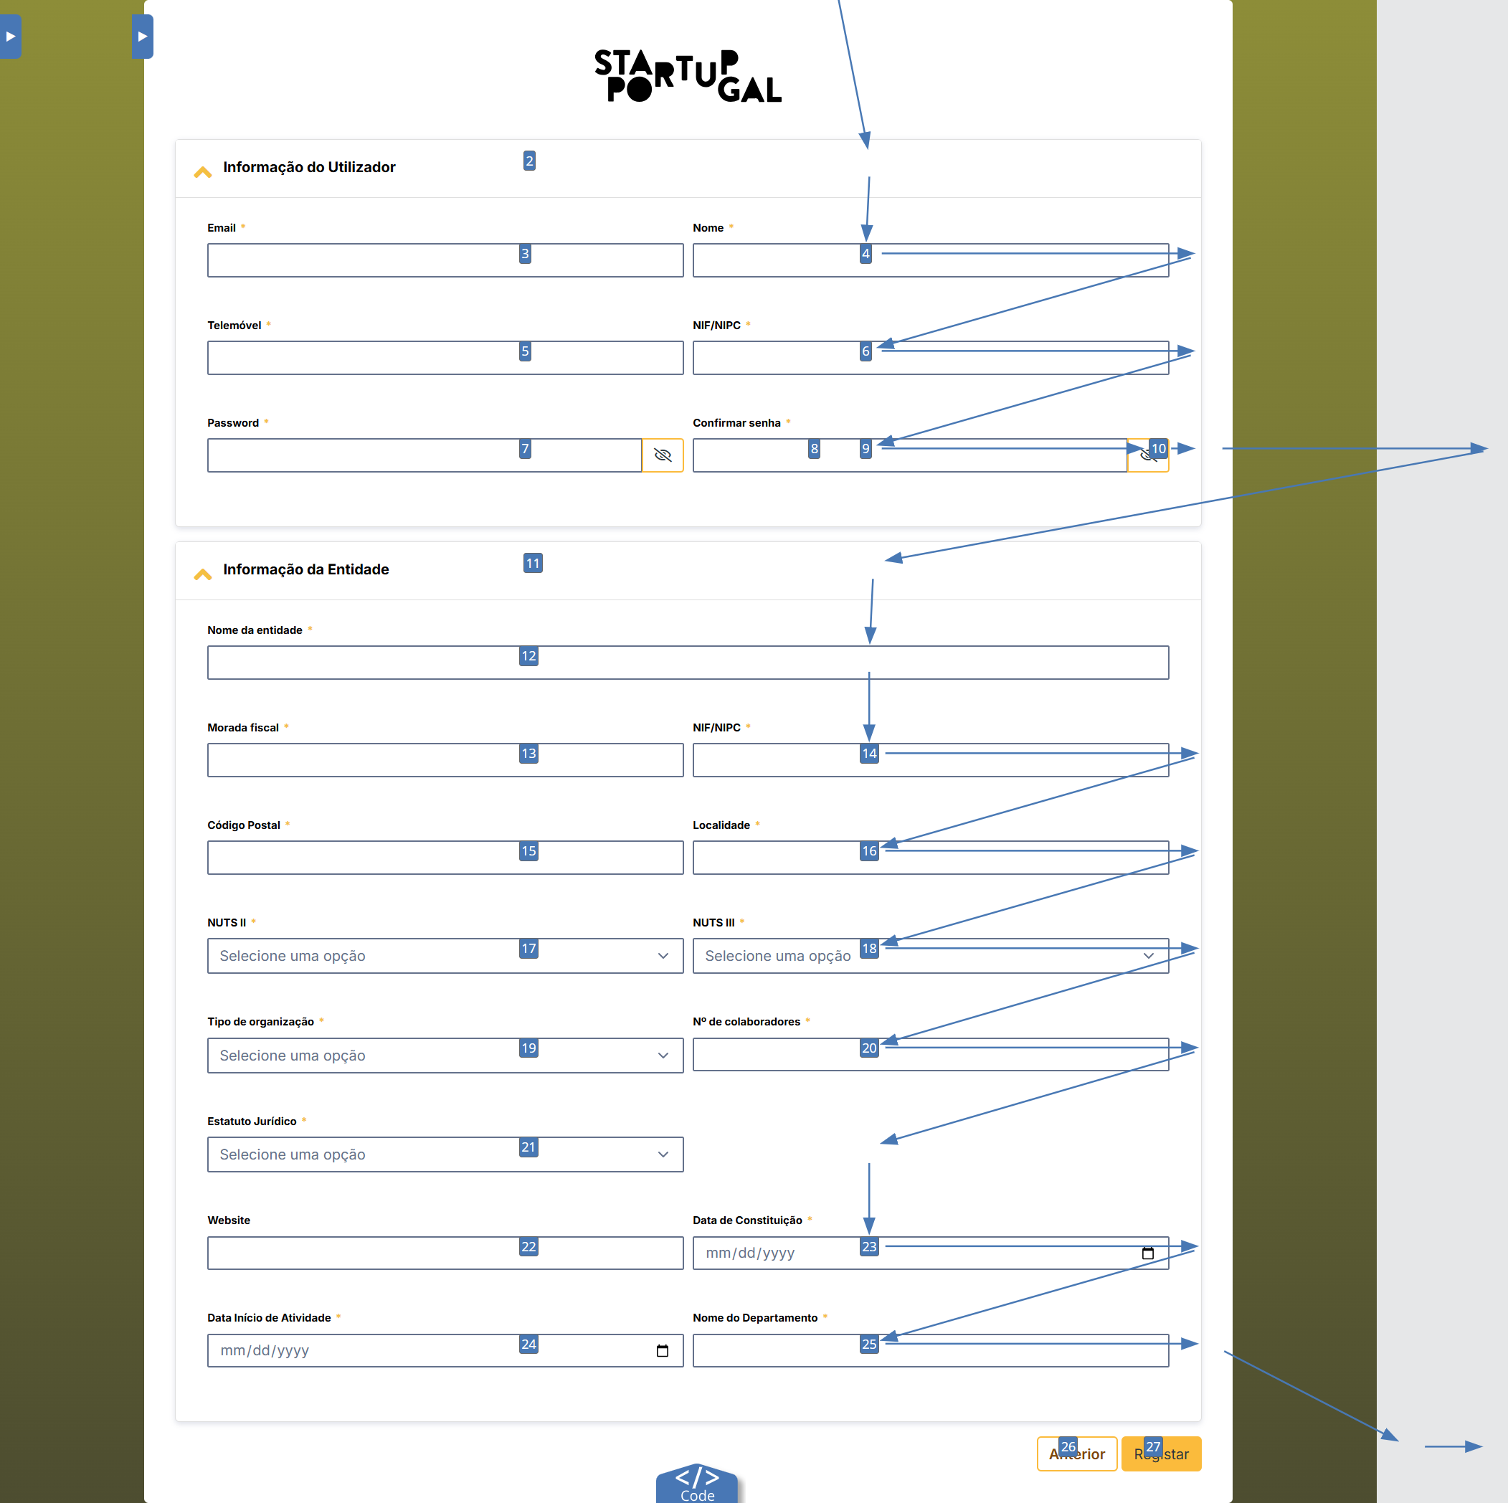

 | Notas de preenchimento:
 | - Coloque aqui imagens, printscreens ilustrativos, coloque sempre o endereço das páginas de onde retirar as imagens com exemplos ilustrativos.
 | - As imagens e as notas não estão limitadas aos campos a amarelo.
 | - Nas restantes folhas internas, estas instruções já não existem mas aplicam-se igualmente.

 | ANTES DE COMEÇAR APAGUE ESTE TEXTO. APAGUE TAMBÉM A IMAGEM COLOCADA NA ZONA AMARELA.

 | PODE INCLUSIVAMENTE RETIRAR O FUNDO AMARELO.

 |  | Página de Declarações de compromisso das operações:

1.2
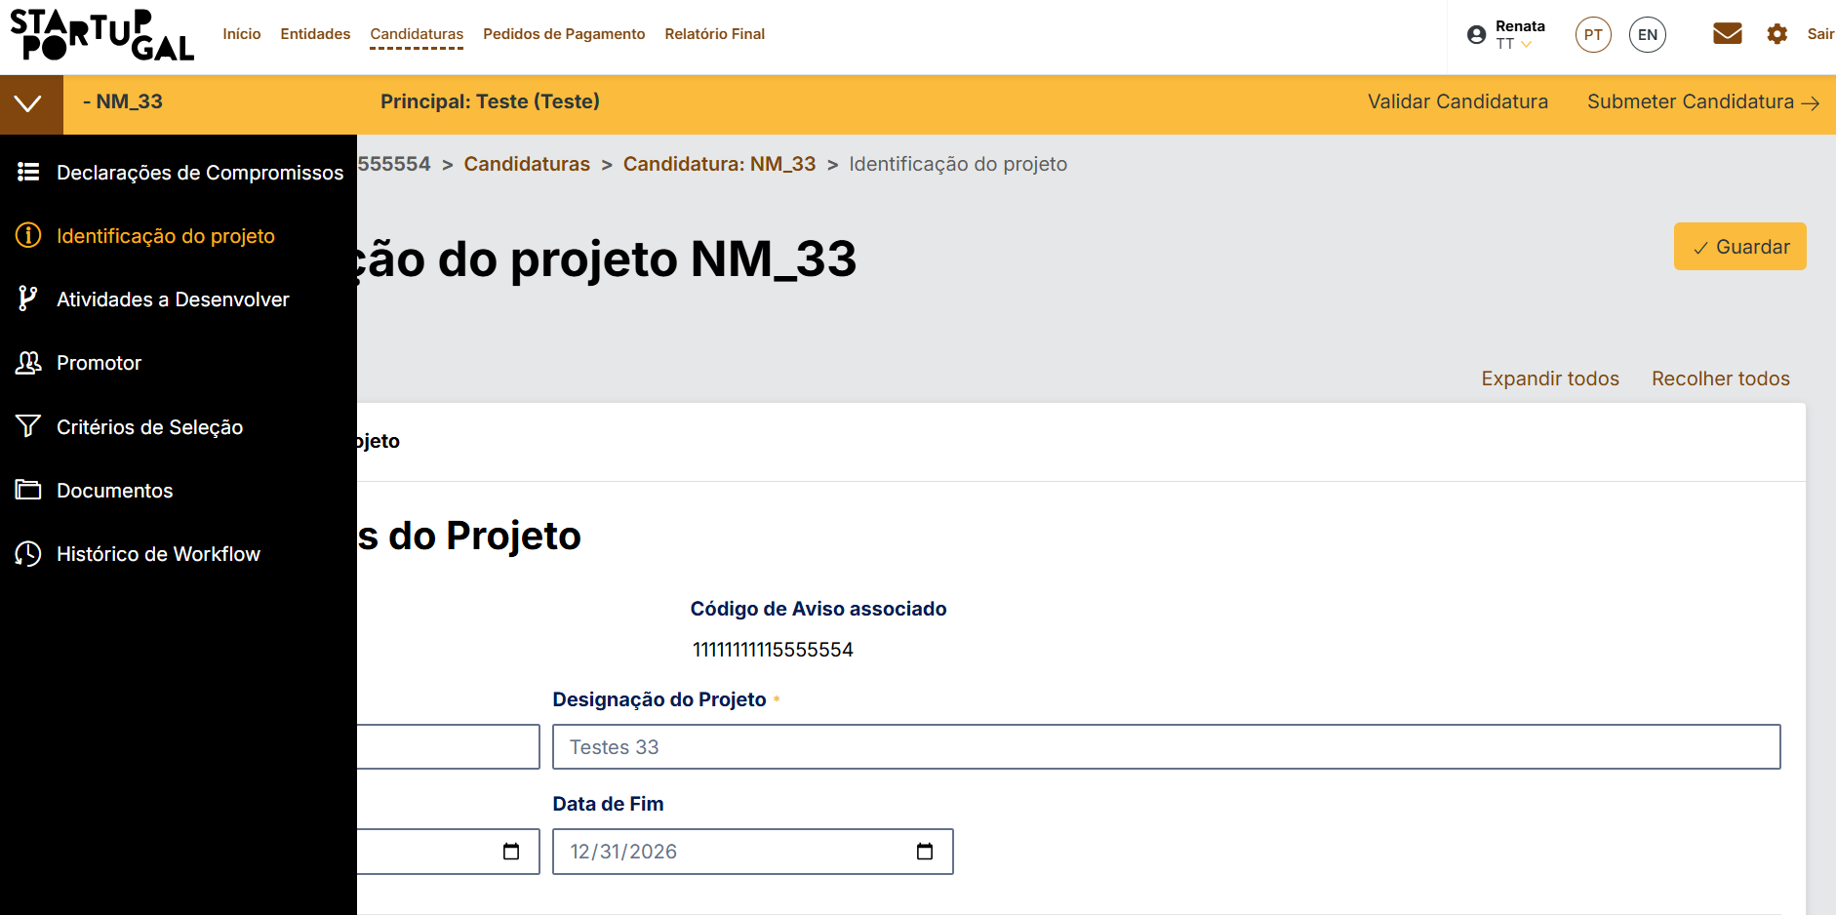
voltar à página inicial |  |  |  | 1 - FORMULÁRIOS
 | S | N | NA
 | x |  |  | 1.2 Os formulários com mais de 2 ecrãs de altura devem ser distribuídos por várias páginas
 |  |  |  | Os formulários não devem ser apresentados de forma excessivamente longa. Os formulários que ocupem mais de 2 ecrãs de altura devem ser distribuídos por tantos ecrãs quantos os necessários, para cumprir com esta regra. Os formulários longos podem também ter vários momentos de interação diferidos, solicitando ao utilizador a informação absolutamente necessária em cada etapa, em oposição à solicitação de toda a informação necessária logo num primeiro momento de interação.

 | Listagem de evidências
 |  |  |  |  | Notas:
 |  |  |  |  | Formulário de candidaturas separado por vários passos para simplicar o preenchimento

1.3
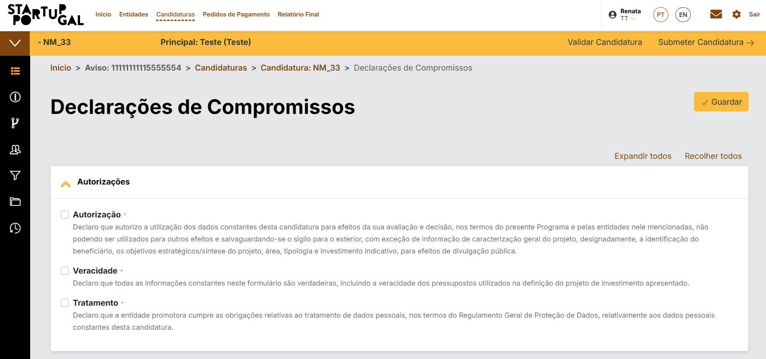
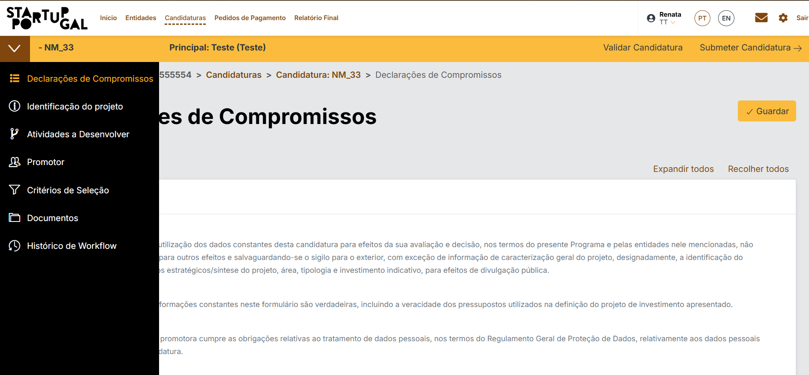
voltar à página inicial |  |  |  | 1 - FORMULÁRIOS
 | S | N | NA
 | x |  |  | 1.3 Os formulários com mais de uma página têm a sequência de passos ilustrada
 |  |  |  | Os formulários distribuídos por várias páginas devem indicar no topo da página a sequência de passos necessária para os concluir, juntamente com a designação de cada passo. O utilizador deve ser capaz de selecionar os passos anteriores para retornar aos ecrãs respetivos e, se necessário, corrigir informação.

 | Listagem de evidências
 |  |  |  |  | Notas:
 |  |  |  |  | Passos identificado em menu expansivél lateralmente na pagina

2.1

voltar à página inicial |  |  |  | 2 - CAMPOS
 | S | N | NA
 |  | x |  | 2.1 O tamanho dos campos deve refletir o tamanho previsível dos dados
 |  |  |  | O tamanho dos campos deve refletir o tamanho previsível para a entrada dos dados. Por exemplo, um campo para telefone deve ter a largura estritamente necessária para conter todos os dígitos. Nem mais nem menos.

 | Listagem de evidências
 |  |  |  |  | Notas:

2.2
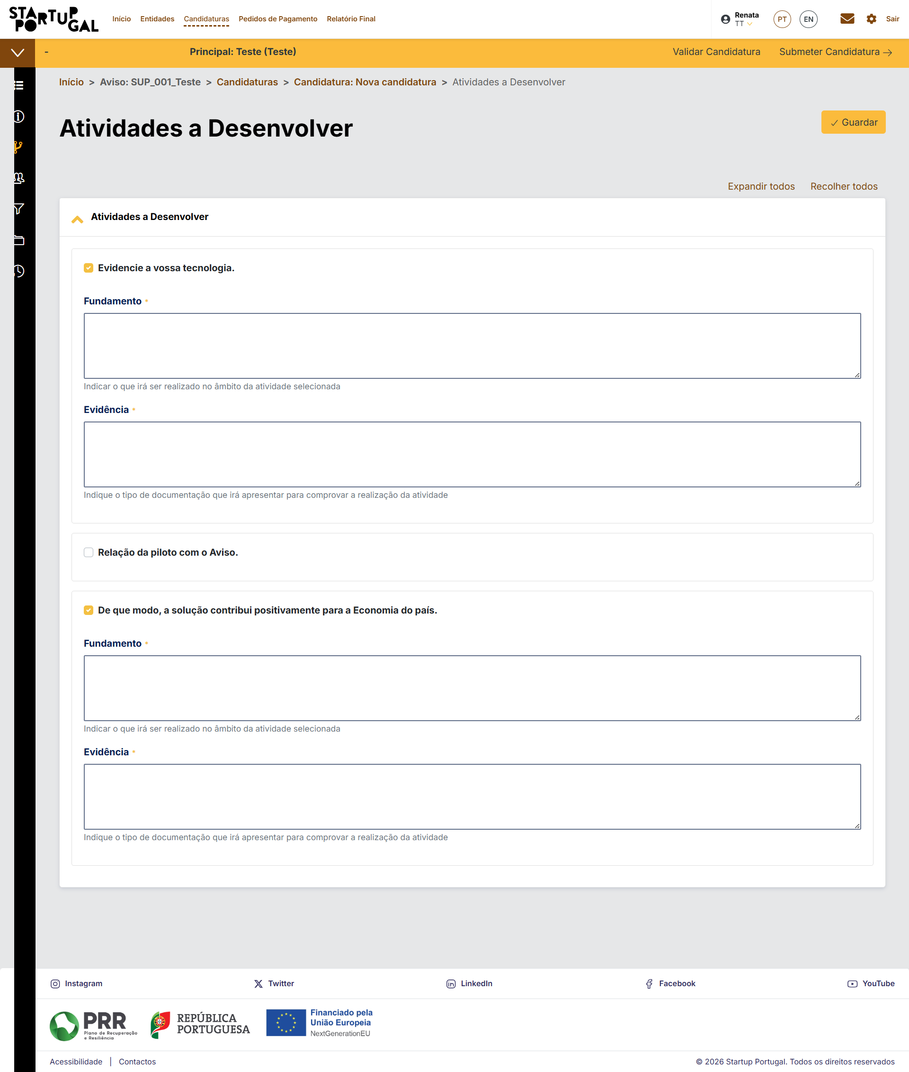
voltar à página inicial |  |  |  | 2 - CAMPOS
 | S | N | NA
 | x |  |  | 2.2 É usada revelação progressiva em vez de campos inativos
 |  |  |  | Em vez de mostrar campos inativos, o formulário deve esconder os campos dependentes do campo-chave sempre que este não tenha sido ativado. Ao ativar o campo-chave são exibidos os campos que dependem da condição nele definida.

 | Listagem de evidências
 |  |  |  |  | Notas:
 |  |  |  |  | No ecrã Actividades a desenvolver tem exactamente essem principo, os campos de preenchimento só se mostram, quando é escolhida a actividade

 | Ecrã incial das atividades a desenvolver:
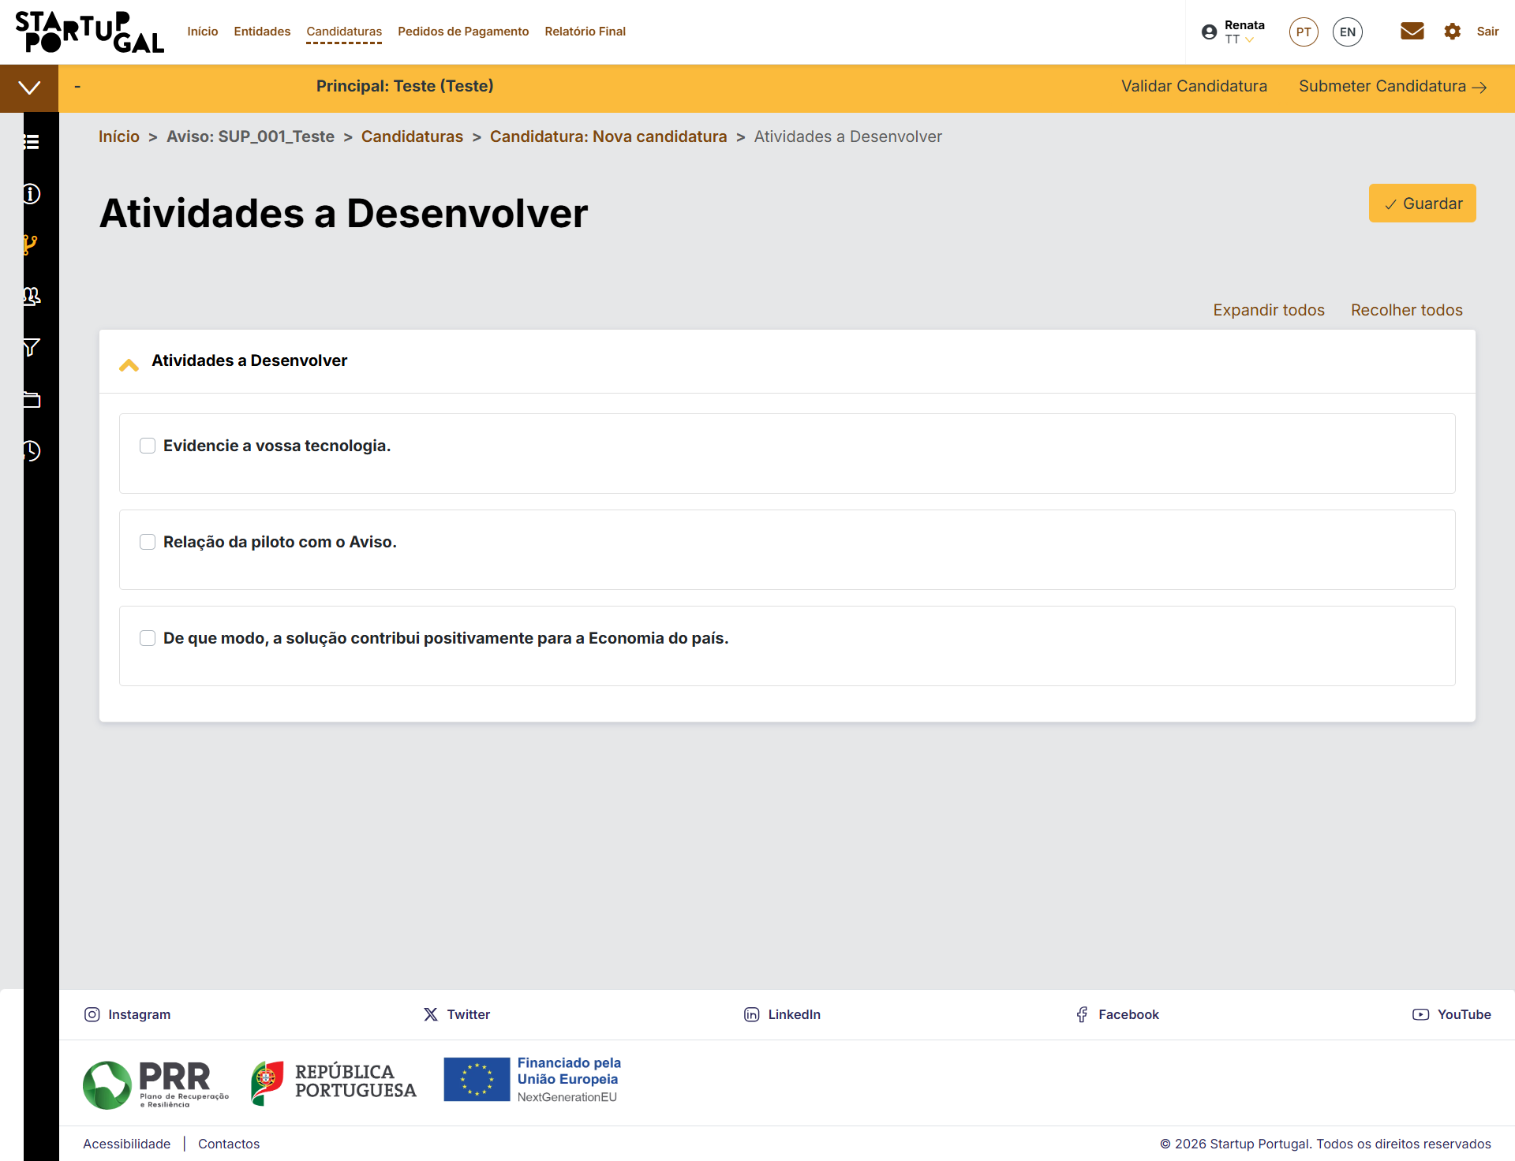

 |  | Depois de Escolhidas uma ou mais atividades:

2.3
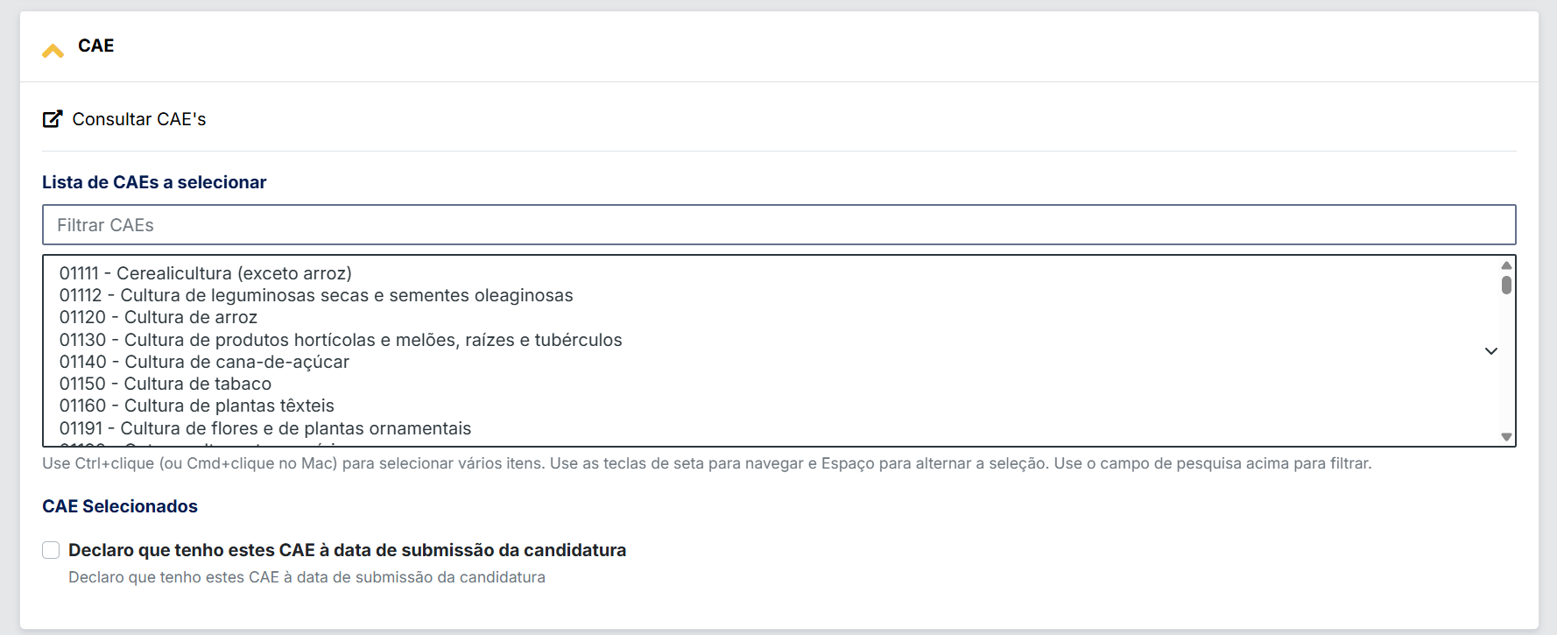
voltar à página inicial |  |  |  | 2 - CAMPOS
 | S | N | NA
 | x |  |  | 2.3 As legendas dos campos são breves e claras
 |  |  |  | As legendas associadas aos campos devem ser claras e o mais breves possível, sem recorrer a grandes explicações. Se essas explicações forem necessárias, devem ser apresentadas num bloco de texto paralelo.

 | Listagem de evidências
 |  |  |  |  | Notas:
 |  |  |  |  | Alguns campos com notas mais longas, por serem respeitantes a regulamentos Nacionais ou CE.

 | Pagina de delarações de compromissos da candidatura
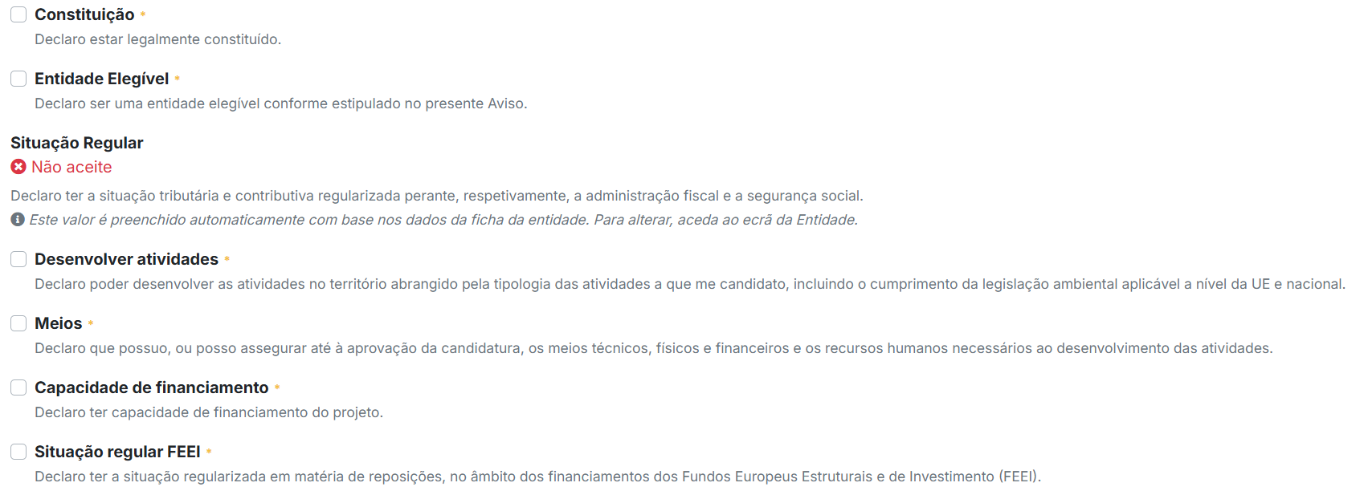

 | Exemplo do preenchimento de CAE's na pagina de identificação da Candidatura

2.4
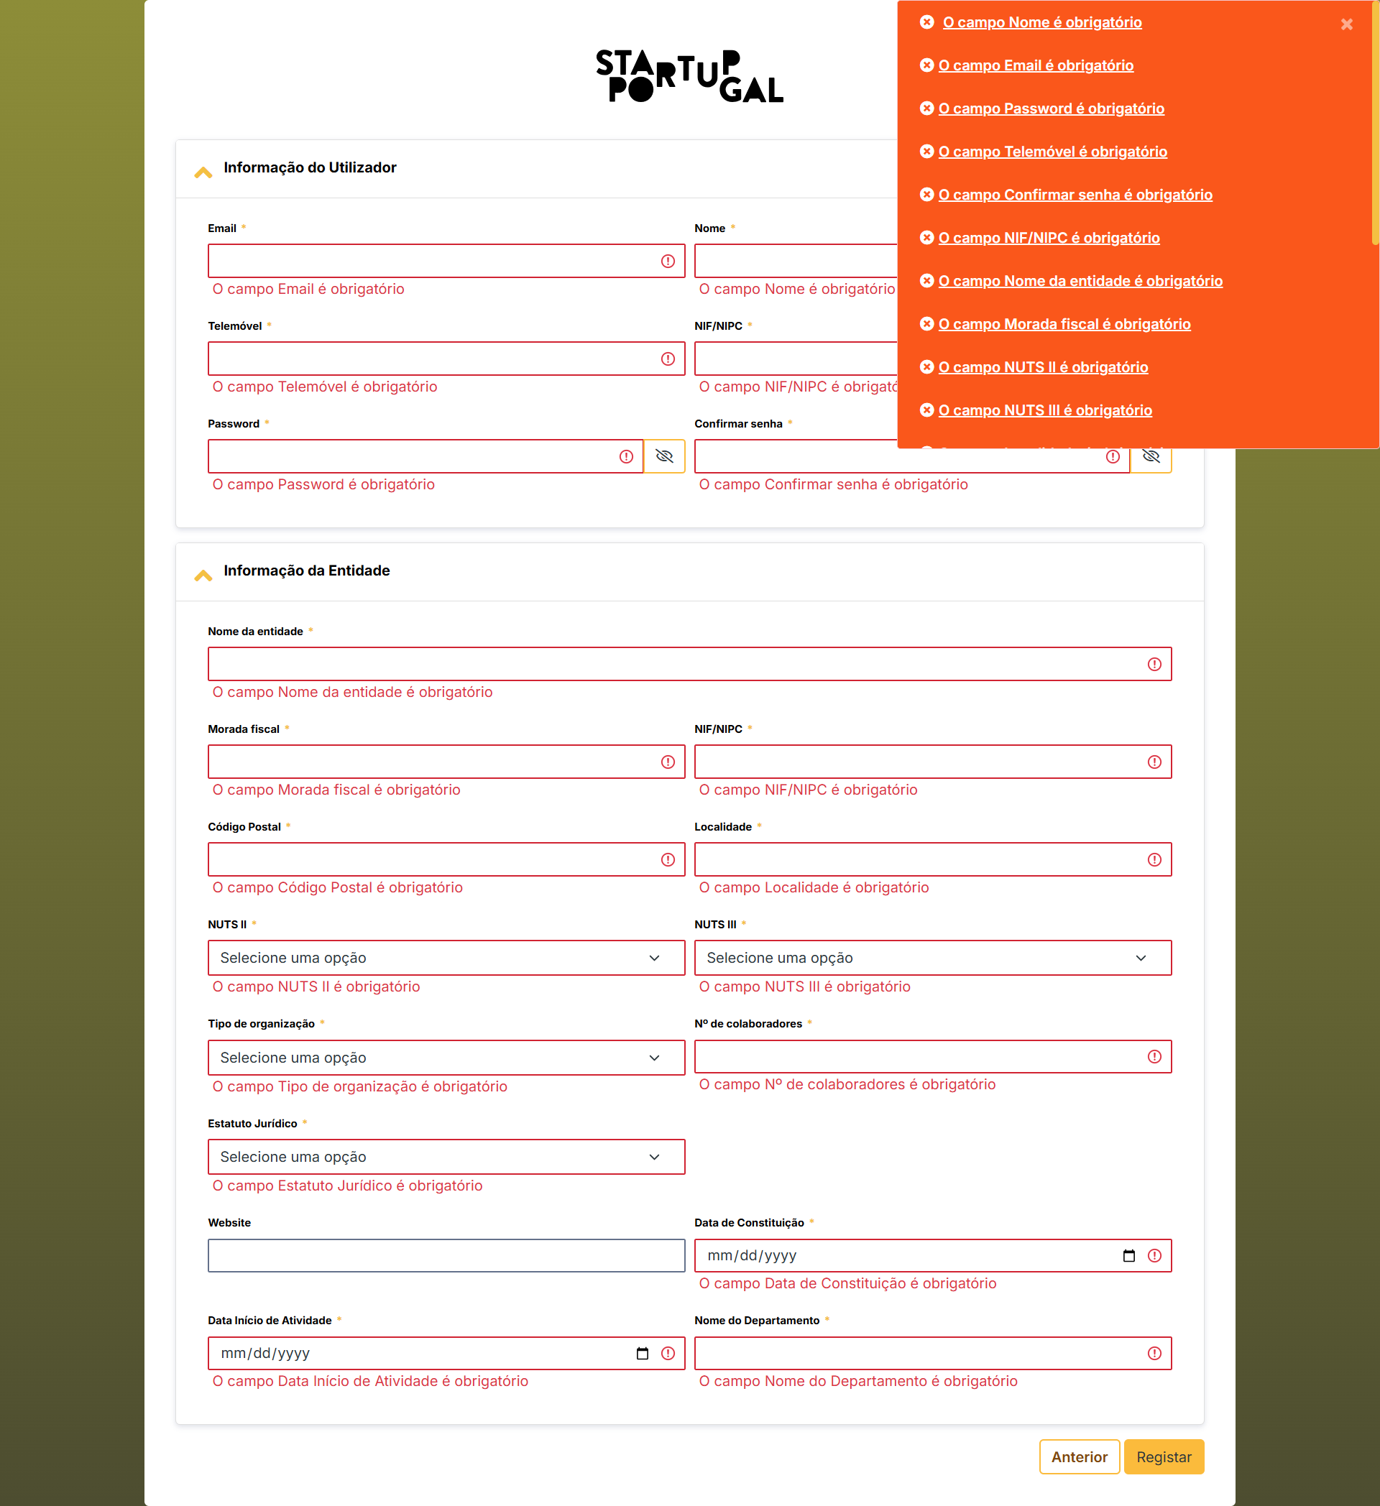
voltar à página inicial |  |  |  | 2 - CAMPOS
 | S | N | NA
 | x |  |  | 2.4 Campos obrigatórios devem ser claramente indicados como tal
 |  |  |  | A identificação não deve basear-se apenas na cor. A sinalética visual de identificação deve ser notória. Deve ser disponibilizado um equivalente alternativo compatível com as tecnologias de apoio usadas por utilizadores com necessidades especiais.

 | Listagem de evidências
 |  |  |  |  | Notas:
 | Formulário de registo de utilizador e entidade:
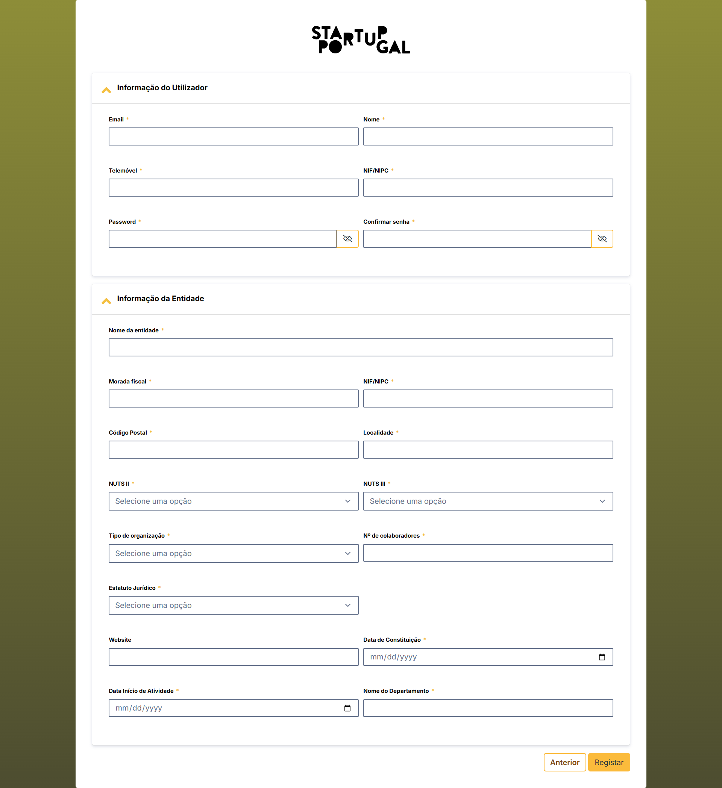

 | O mesmo ecrã com os registos de erro:

3.2
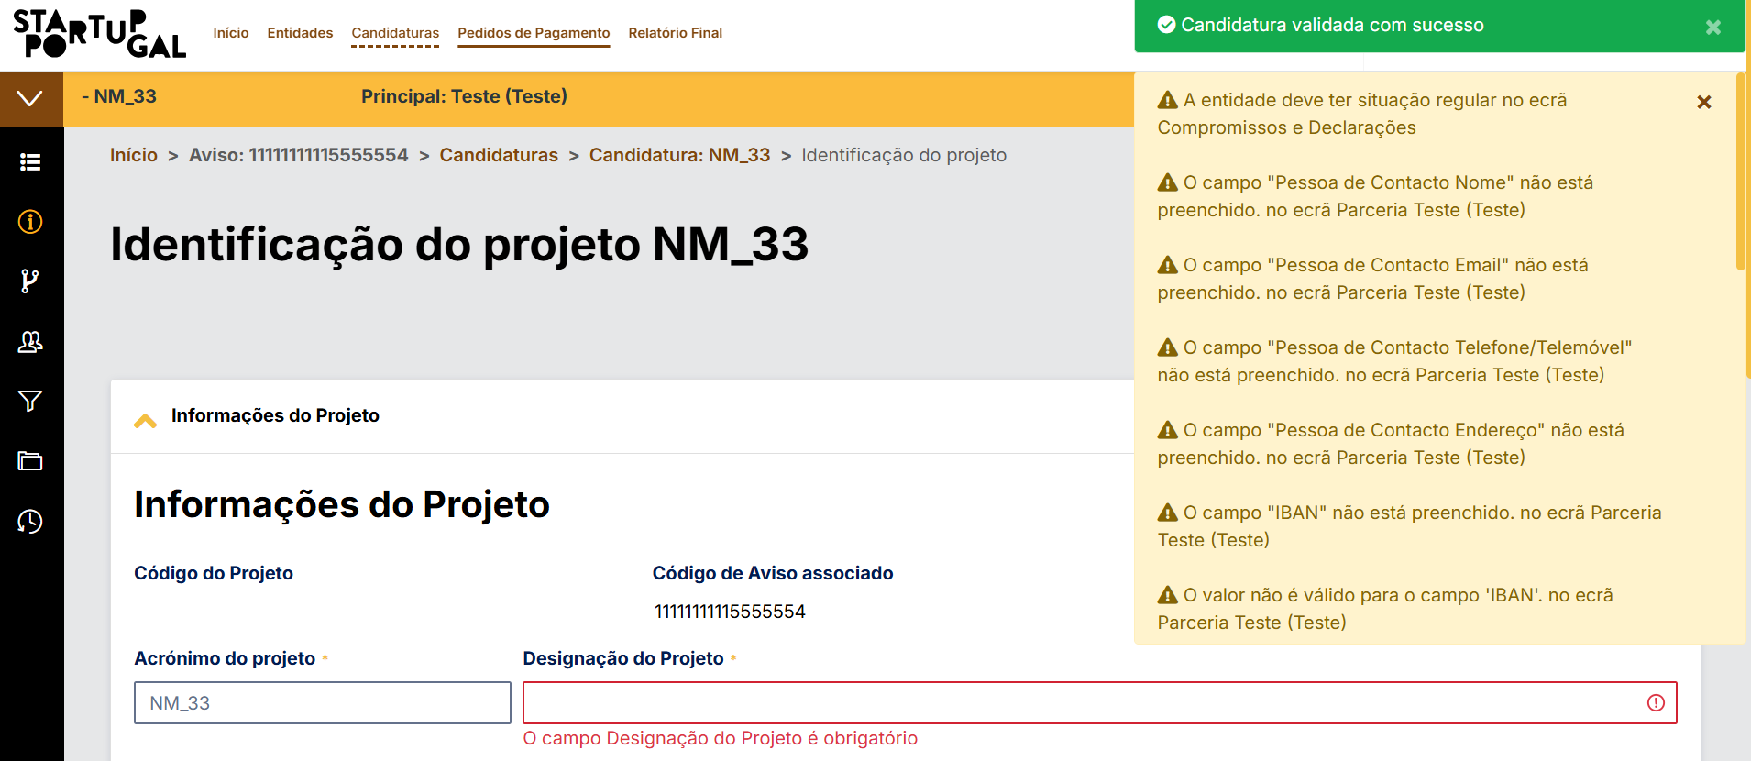
voltar à página inicial |  |  |  | 3 - RESPOSTA
 | S | N | NA
 | x |  |  | 3.2 Deve ser confirmado o sucesso da transação/envio de informação
 |  |  |  | O sucesso de uma transação deve ser claramente comunicado ao utilizador através de uma mensagem de confirmação.

 | Listagem de evidências
 |  |  |  |  | Notas:
 |  |  |  |  | Mensagnes de Sucesso ou de erro são sempre apresentadas no topo da pagina, e são anunciadas ao utilizador por leitores de ecrã

 | Ex, de Save com sucesso

 | Gravação com mensagem de erro:
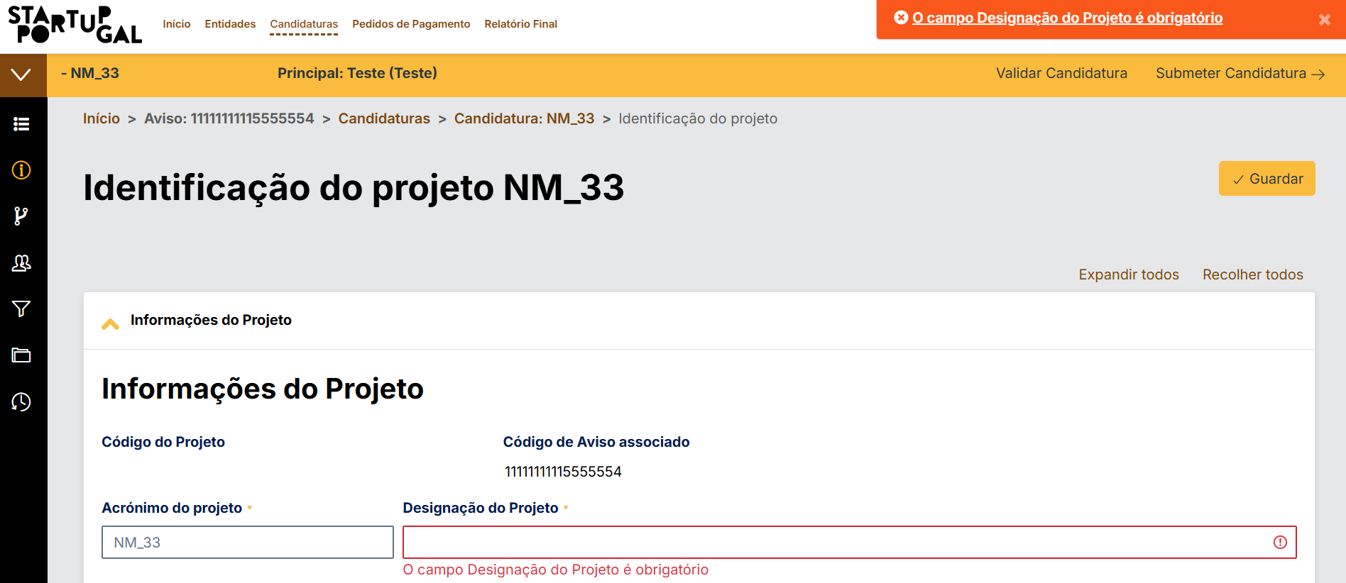

 | Validação da Candidatura

4.1
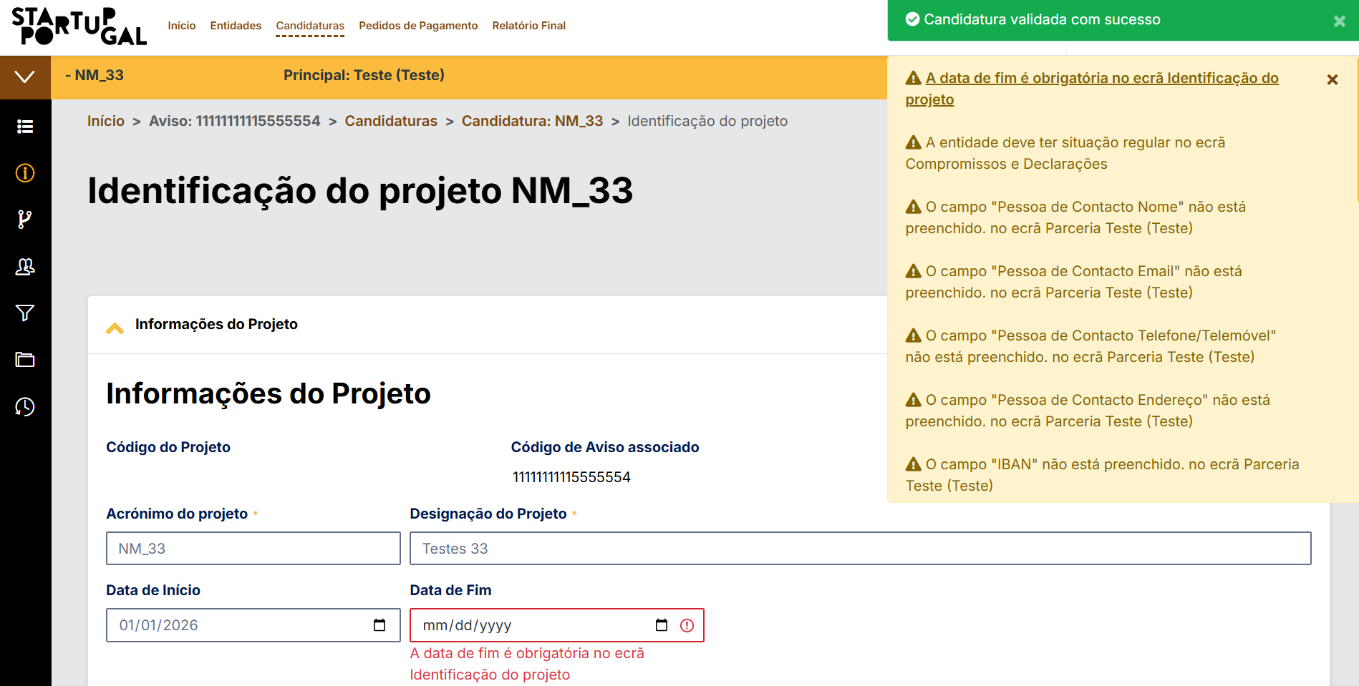
voltar à página inicial |  |  |  | 4 - ERROS
 | S | N | NA
 | x |  |  | 4.1 A informação já introduzida deve poder ser corrigida a qualquer momento
 |  |  |  | Toda a informação já transmitida pelo utilizador numa sessão pode ser corrigida, em qualquer momento, antes da transação ser finalizada.

 | Listagem de evidências
 |  |  |  |  | Notas:
 |  |  |  |  | Botões de guardar em todas as paginas. Botão de validaçção da informação e submissão também presentes. A informação apenas tem que estar totalmente corrigida na submissão do formulário, até lá os probremas/erros são sempre mostrados na pagina em concreto (botão de gravar) ou em todo o formulário, botão de validação.

 | Ao clicar no botão de Gravar:
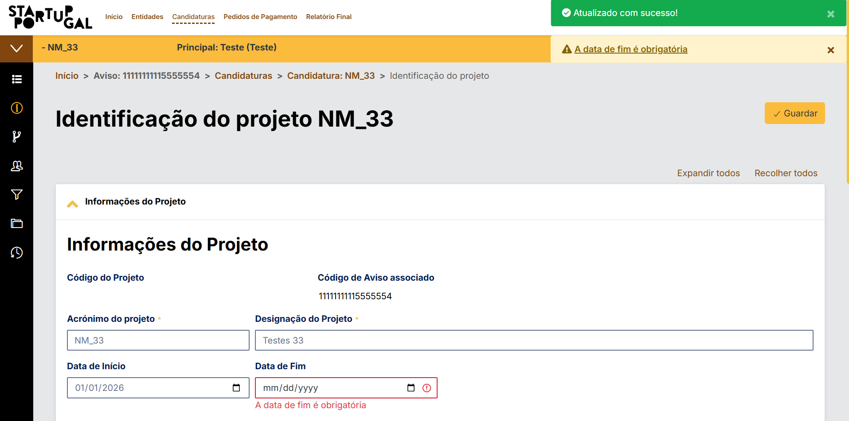

 | Ao clicar no botão de validar:

4.2
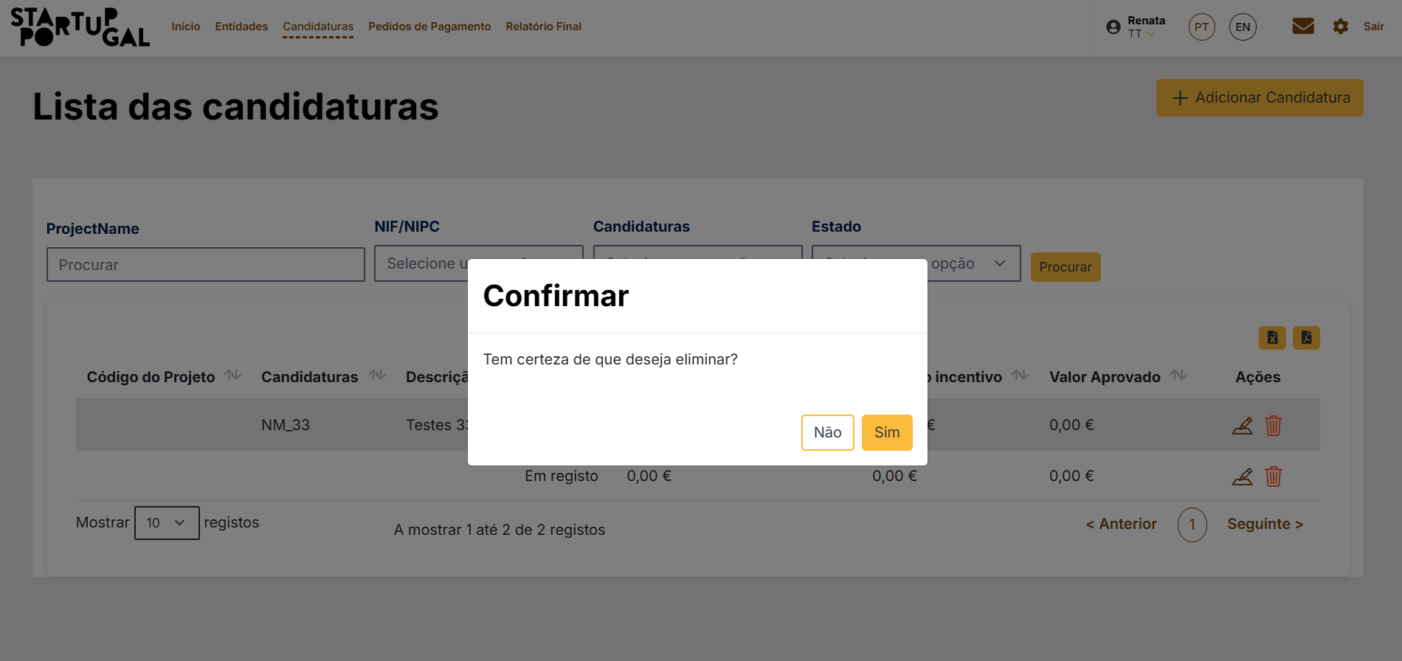
voltar à página inicial |  |  |  | 4 - ERROS
 | S | N | NA
 | x |  |  | 4.2 As ações destrutivas nunca devem ser permanentes; deve ser sempre possível desfazer a operação
 |  |  |  | O utilizador deve poder recuperar de qualquer ação que tenha tomado durante a sessão.

 | Listagem de evidências
 |  |  |  |  | Notas:
 |  |  |  |  | As ações de remoção são sempre indicadas com pop-up de confirmação antes de remover efetivamente o dado indicado

 | Ao clicar em remover documento:
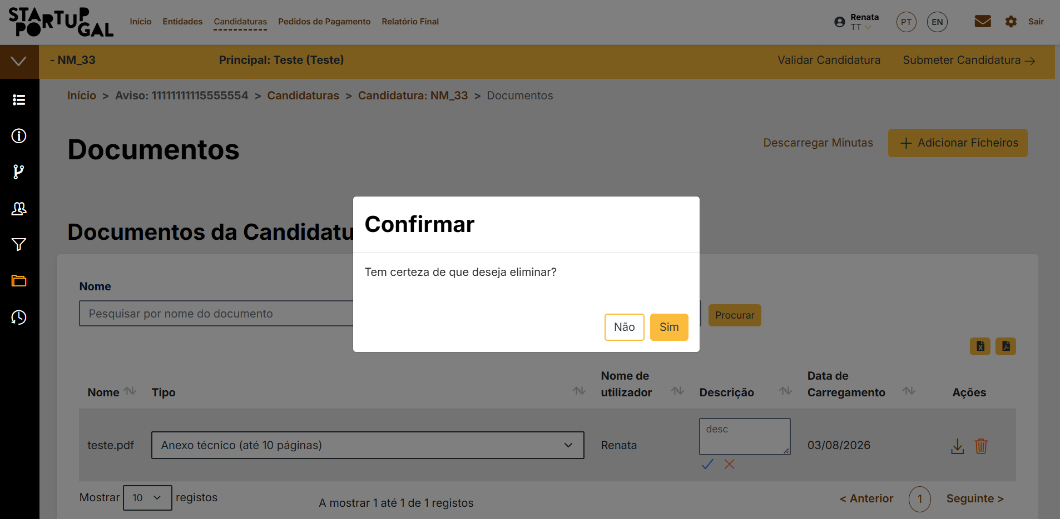

 | Ao clicar eliminar na cnadidatura:

4.3
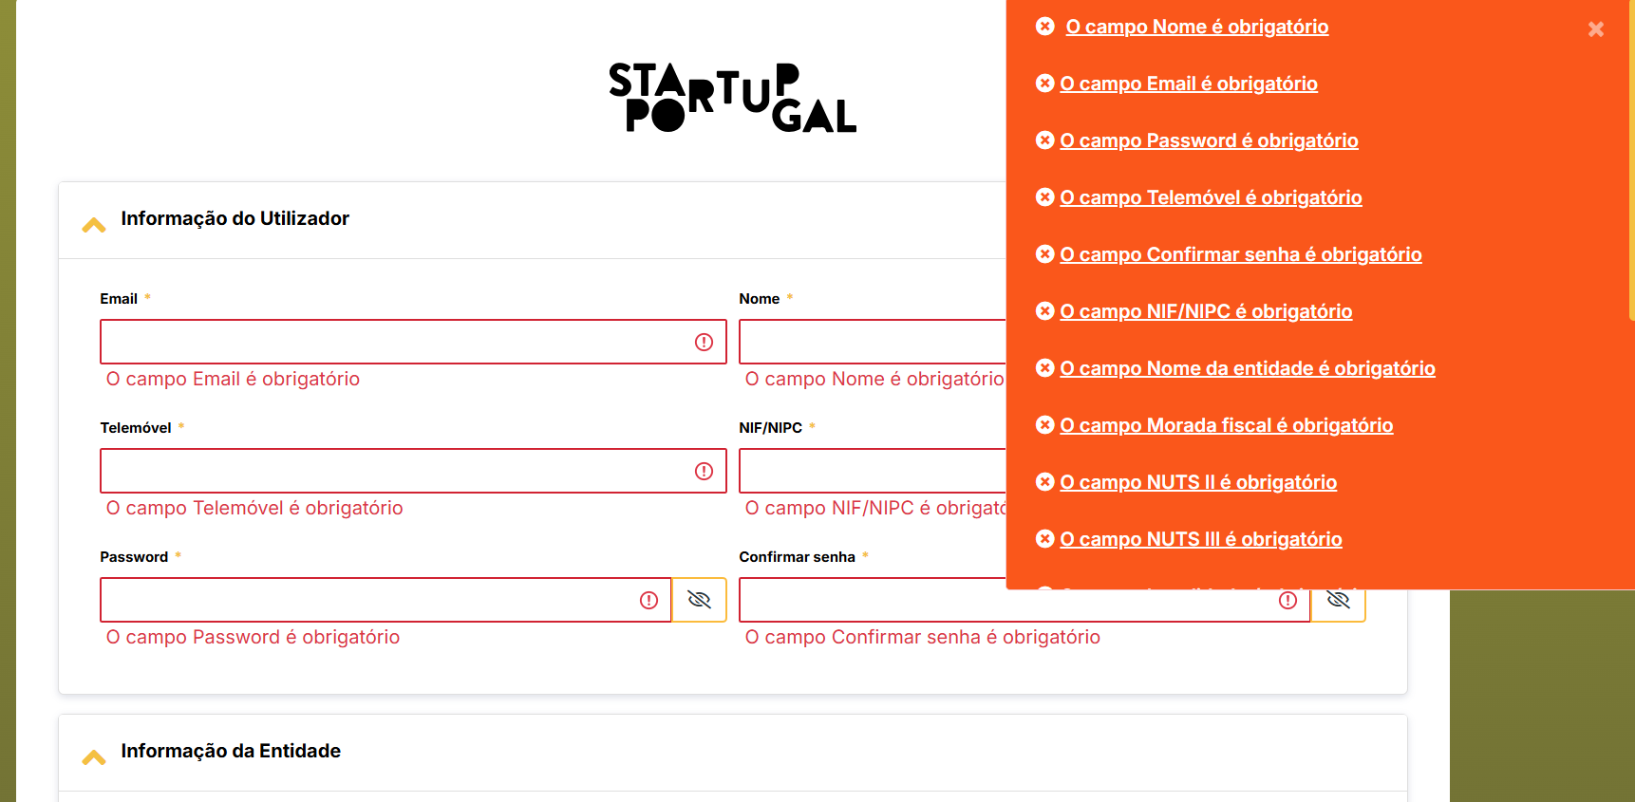
voltar à página inicial |  |  |  | 4 - ERROS
 | S | N | NA
 | x |  |  | 4.3 As mensagens de erro são claramente identificadas junto aos campos de origem
 |  |  |  | As mensagens de erro devem ser apresentadas claramente associadas aos campos a que dizem respeito. Isto não invalida a necessidade de as apresentar numa lista sumário. Esta última técnica é particularmente útil em páginas longas.

 | Listagem de evidências
 |  |  |  |  | Notas:
 |  |  |  |  | Utilização dos 2 recursos em todos os formlários. Resumo dos erros, e erro junto ao campo.
 | Gravação de uma operação

 | Validação da Operação:

 | Pagina de registo do utilizador:

4.4
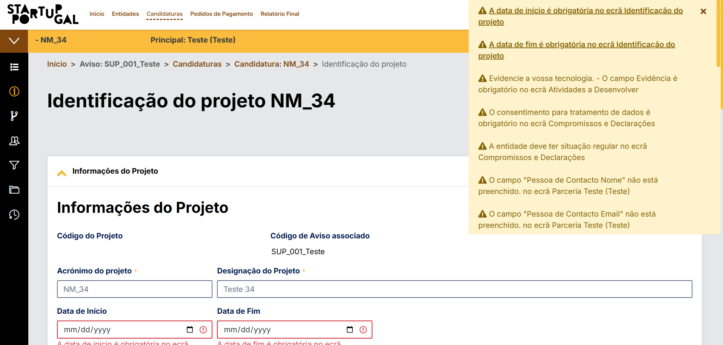
voltar à página inicial |  |  |  | 4 - ERROS
 | S | N | NA
 | x |  |  | 4.4 As mensagens de erro devem mostrar os passos concretos para a resolução dos mesmos
 |  |  |  | As mensagens de erro devem ser claras e sucintas, não expondo desnecessariamente o utilizador a mecanismos internos do sistema, explicando claramente os passos necessários para que o utilizador resolva o problema.

 | Listagem de evidências
 |  |  |  |  | Notas:
 |  |  |  |  | Na listagem dos erros é sempre indicado a pagina onde o erro é originado, sempre que possivél é colocado um link para focar no campo expecifico.

 | Exemplo de validação da candidatura

 | Outro exemplo da gravação de um projecto

